关系图
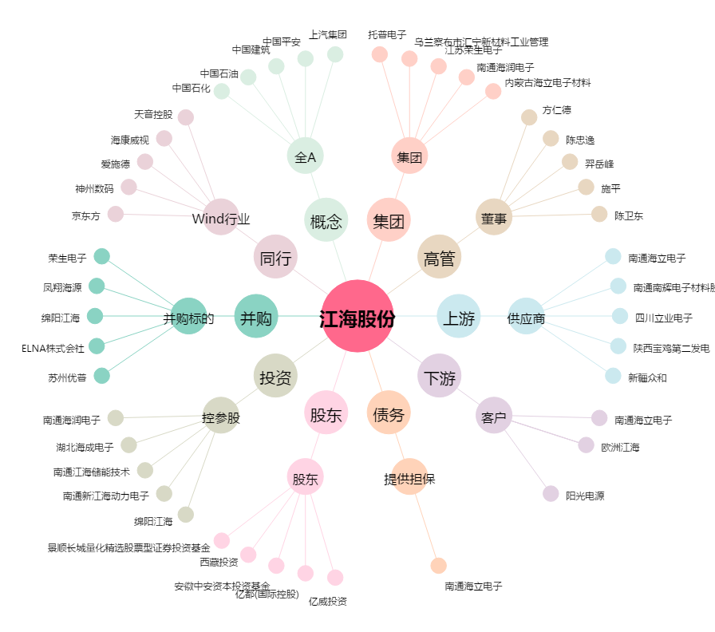
江海股份[002484.SZ] - 关系概览图

